FSM1 - Moore
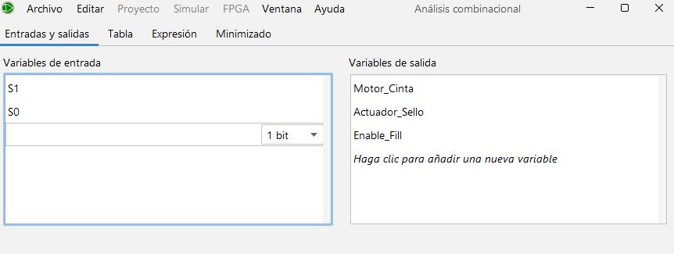
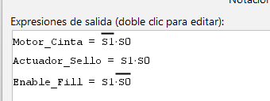
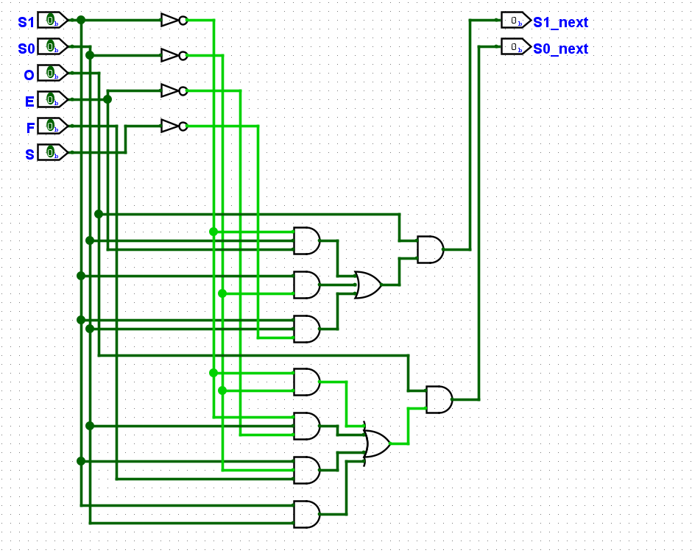
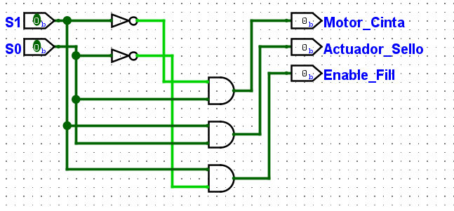
Codificación de Estados (FSM 1 - Moore):
S0_IDLE: | 00 | Tabla de Transición de Estados |  |  |  |  |  |  |  |  |  | Tabla de Salidas
S1_MOVER: | 01 |  |  |  | O | E | F | S
S2_LLENAR: | 10 | Current State | S1​ | S0​ | ON_OFF | Sens_Envase | Fill_Done | Sens_Sello | Next State | S1′​ | S0′​ | Estado Actual | S1​ | S0​ | Motor_Cinta | Actuador_Sello | Enable_Fill
S3_SELLAR: | 11 | S0_IDLE | 0 | 0 | 0 | X | X | X | S0_IDLE | 0 | 0 | S0_IDLE | 0 | 0 | 0 | 0 | 0
 |  |  | 0 | 0 | 1 | X | X | X | S1_MOVER | 0 | 1 | S1_MOVER | 0 | 1 | 1 | 0 | 0
 |  | S1_MOVER | 0 | 1 | 0 | X | X | X | S0_IDLE | 0 | 0 | S2_LLENAR | 1 | 0 | 0 | 0 | 1
 |  |  | 0 | 1 | 1 | 0 | X | X | S1_MOVER | 0 | 1 | S3_SELLAR | 1 | 1 | 0 | 1 | 0
 |  |  | 0 | 1 | 1 | 1 | X | X | S2_LLENAR | 1 | 0
 |  | S2_LLENAR | 1 | 0 | 0 | X | X | X | S0_IDLE | 0 | 0
 |  |  | 1 | 0 | 1 | X | 0 | X | S2_LLENAR | 1 | 0 | Output logic:
 |  |  | 1 | 0 | 1 | X | 1 | X | S3_SELLAR | 1 | 1
 |  | S3_SELLAR | 1 | 1 | 0 | X | X | X | S0_IDLE | 0 | 0 |  | Motor de Cinta: Activo solo en S1_MOVER (01)
$$Motor_Cinta=\overline{S_{1}}⋅S_{0}$$
 |  |  | 1 | 1 | 1 | X | X | 0 | S3_SELLAR | 1 | 1
 |  |  | 1 | 1 | 1 | X | X | 1 | S1_MOVER | 0 | 1
$$Enable_Fill=S_{1}⋅\overline{S_{0}}$$
 |  |  |  |  |  |  |  |  |  |  |  |  | Enable Fill: Activo solo en S2_LLENAR (10)

 |  |  |  | Next State logic ec. SoP |  |  |  |  |  |  |  |  | Actuador Sello: Activo solo en S3_SELLAR (11).
$$S′_{1}=O⋅\left(\overline{S_{1}}S_{0}E+S_{1}\overline{S_{0}}+S_{1}S_{0}\overline{S}\right)$$
$$Actuador_Sello=S_{1}⋅S_{0}$$
$$S′_{0}=O⋅\left(\overline{S_{1}}\overline{S_{0}}+\overline{S_{1}}S_{0}\overline{E}+S_{1}\overline{S_{0}}F+S_{1}S_{0}\right)$$

 |  |  |  | S1_next = O & (~S1 & S0 & E | S1 & ~S0 | S1 & S0 & ~S)
 |  |  |  | S0_next = O & (~S1 & ~S0 | ~S1 & S0 & ~E | S1 & ~S0 & F | S1 & S0)

 |  |  |  | Motor_Cinta = ~S1 & S0
 |  |  |  | Enable_Fill = S1 & ~S0
 |  |  |  | Actuador_Sello = S1 & S0

 | Input logisim
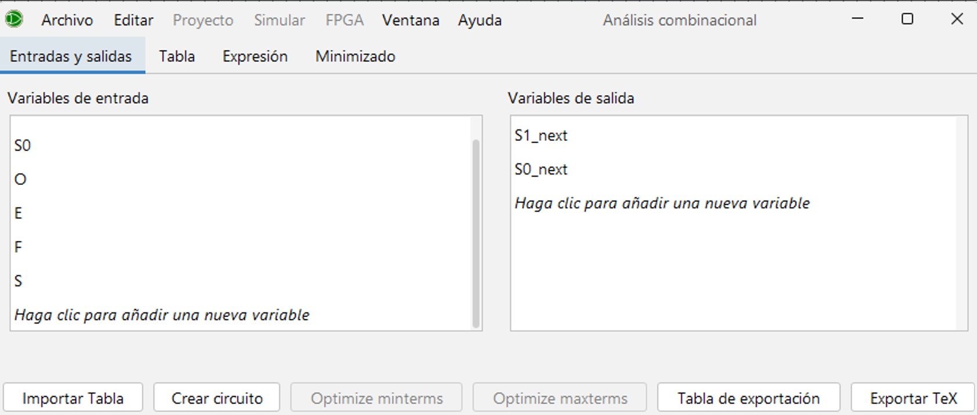
 |  |  |  |  |  |  |  |  |  |  |  |  | output logisim

FSM2 - Mealy
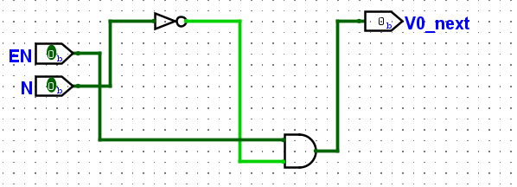
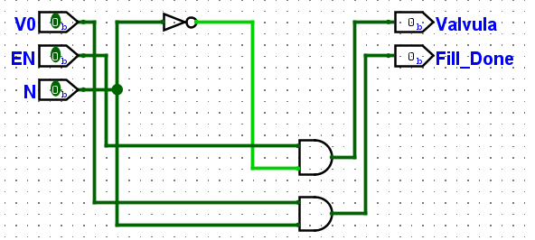
Codificación de Estados (FSM 2 - Mealy): |  |  | Tabla de Transición de Estados
V0_CERRADA: | 0 |  |  |  | EN | N
V1_ABIERTA: | 1 |  | Current State | V0​ | Enable_Fill | Sens_Nivel | Next State | V0′​ | Valvula | Fill_Done
 |  |  | V0_CERRADA | 0 | 0 | X | V0_CERRADA | 0 | 0 | 0
 |  |  |  | 0 | 1 | 0 | V1_ABIERTA | 1 | 1 | 0
 |  |  |  | 0 | 1 | 1 | V0_CERRADA | 0 | 0 | 0
 |  |  | V1_ABIERTA | 1 | 1 | 0 | V1_ABIERTA | 1 | 1 | 0
 |  |  |  | 1 | X | 1 | V0_CERRADA | 0 | 0 | 1
 |  |  |  | 1 | 0 | 0 | V0_CERRADA | 0 | 0 | 0

 |  |  | Next state logic ec: |  |  | Output logic ec:
$$V′_{0}=EN⋅\overline{N}$$
$$Fill_Done=V_{0}⋅N$$
$$Valvula=EN⋅\overline{N}$$
 |  |  |  |  |  |  |  | v0

 |  |  | V0_next = EN & ~N

 |  |  | Valvula = EN & ~N
 |  |  | Fill_Done = V0 & N

 |  | next state logic logisim
 |  |  |  |  |  |  |  |  |  |  | output logic logisim

